Sheet1
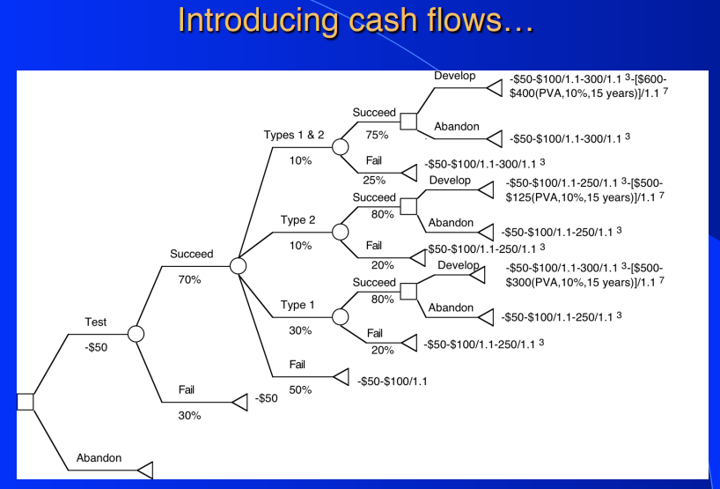
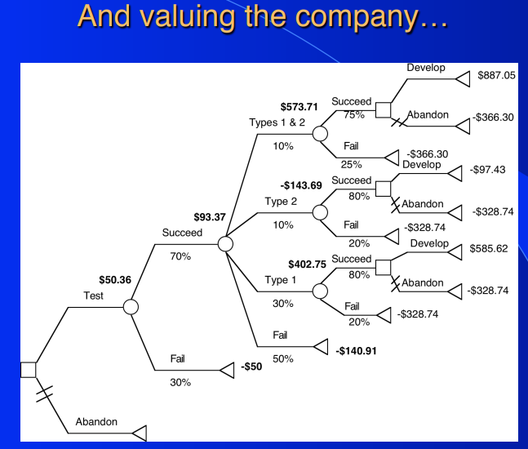
의사결정트리의 응용, VC 투자의 Target Rate
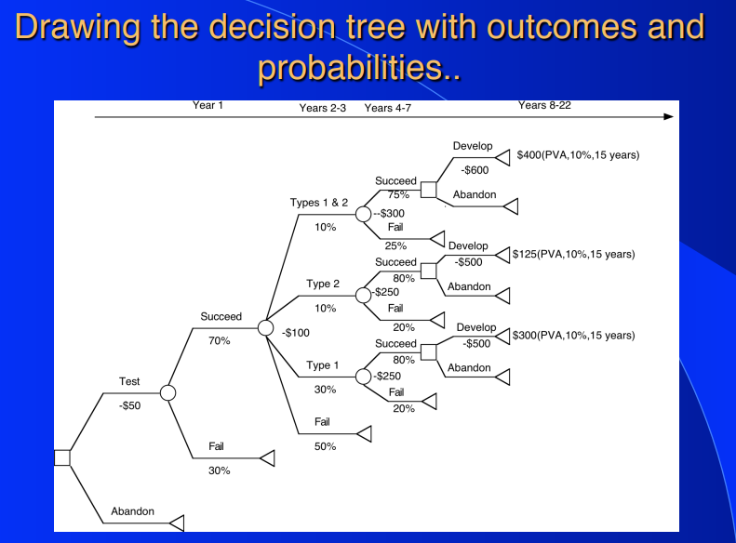
의사결정트리에서 Target Rate를 할인율로 사용하는 것의 문제점
Double Counting Issue 발생

지분율 | 10%
최초투자금액 | 2,000,000,000
Target Rate % | 25%
5년 후 회수금액 | 6,103,515,625
5년 뒤 추정 영업이익 | 5,000,000,000
예상 PER | 20
Value of the firm in 5 years | 100,000,000,000
5년 뒤 지분가치 | 10,000,000,000 | 추정 지분가치가 더 큼
Present Value of the firm(Target Rate) | 32,768,000,000
추정 지분가치(현재) | 3,276,800,000
미래 회수금액과의 스프레드 | -2,826,715,625
미래 회수금액과의 스프레드(%) | 46.31%
Present Value of the firm(Discount Rate) | 55,492,895,731
Probability of Success | 59.0%
적정 할인율 | 12.50%
적정 할인율 적용 PV Firm | 32,768,000,000 | TRUE

결론 | 실패가능성을 고려할 경우, Target Rate가 아닌 일반 할인율을 적용해야 함
 | Target Rate를 통해 할인한다면 미래 기업가치에는 성공 시나리오만 반영됨
 | Target Rate에는 실패가능성이 반영되어 있음

